MES_OM_BDCInOutLog
MES_OM_BDCInOutLog
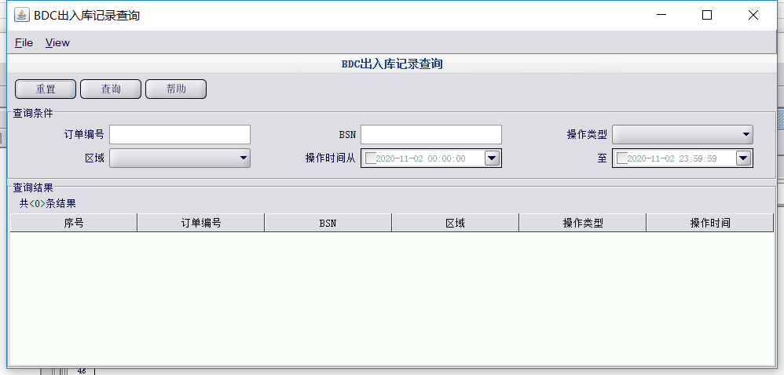 | MES_OM_BDCInOutLog | 直接从AS_OM_BDC_InOutLog表获取数据 | 区域【下拉框】 订单号【文本框】模糊匹配 VIN【文本框】模糊匹配 操作类型【下拉框】 操作时间从【时间控件】 操作时间到【时间控件】 | 序号 区域 订单号 BSN号 VIN号 车身颜色 是否电泳件订单 入库类型 操作类型 操作时间

MES_OM_BDCLockUnlockHistory
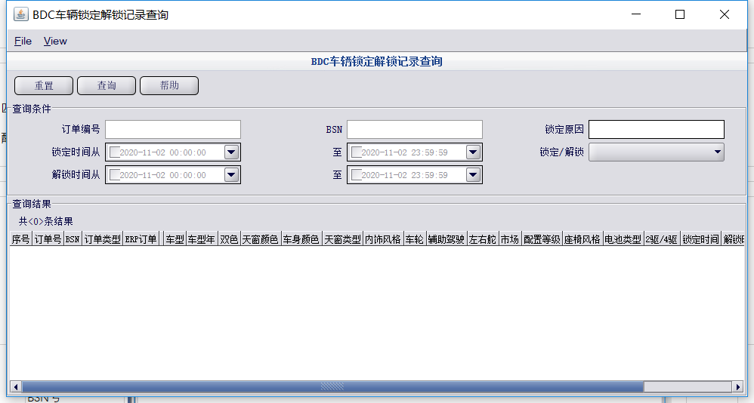 | MES_OM_BDCLockUnlockHistory | 订单号【文本框】模糊匹配 VIN【文本框】模糊匹配 锁定原因【文本框】模糊匹配 锁定状态【下拉框】 锁定时间从【时间控件】 锁定时间到【时间控件】 解锁时间从【时间控件】 解锁时间到【时间控件】 | 序号 订单号 BSN号 VIN号 锁定原因 锁定状态 锁定时间 解锁时间

MES_OM_BDCRatio
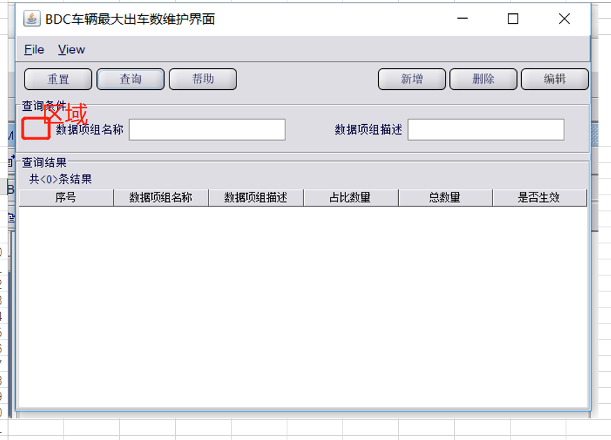
MES_OM_BDCRatio | 1.增加标题 2.增加区域字段 | 区域【下拉框】 数据项组名称【文本框】模糊匹配 数据项描述【文本框】模糊匹配 | 序号 区域 数据项组名称 数据项组描述 占比数量 总数量 是否生效

MES_OM_BDCOutQueueQuery
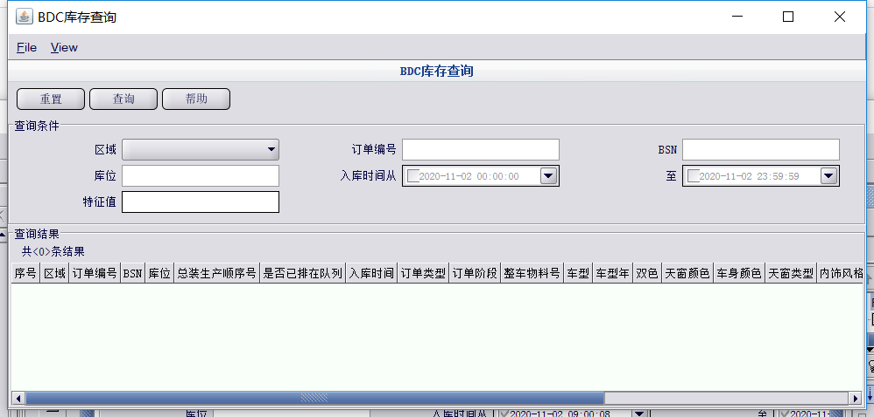
MES_OM_BDCOutQueueQuery | 新增界面 | 区域【下拉框】 订单号【文本框】模糊匹配 VIN【文本框】模糊匹配 发送状态【下拉框】 发送时间从【时间控件】 发送时间到【时间控件】 | 序号 区域 订单号 BSN号 VIN号 车身颜色 是否电泳件订单 分组号 mes顺序号 bdc顺序号 发送状态 发送时间

MES_OM_BDCHoldVehicle
MES_OM_BDCHoldVehicle

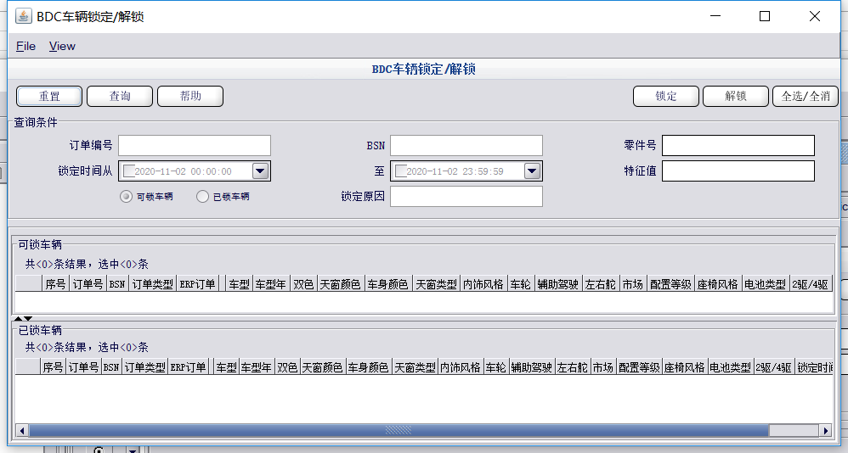 | MES_OM_BDCLockUnlockHistory | 订单号【文本框】模糊匹配 VIN【文本框】模糊匹配 锁定原因【文本框】模糊匹配 锁定状态【下拉框】 锁定时间从【时间控件】 锁定时间到【时间控件】 解锁时间从【时间控件】 解锁时间到【时间控件】 | 序号 订单号 BSN号 VIN号 锁定原因 锁定状态 锁定时间 解锁时间

MES_OM_AddBDCRatio
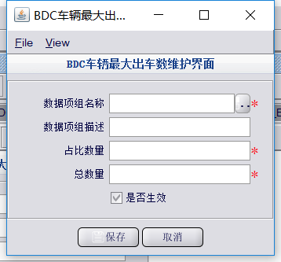
MES_OM_AddBDCRatio | 增加区域字段

